Description
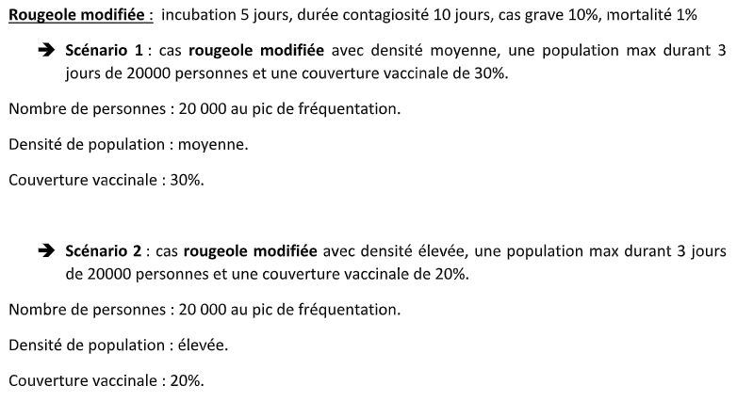
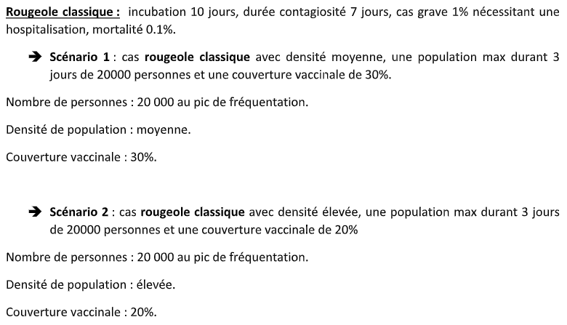
Template v3.0
Instructions
Entrez les valeurs uniquement dans les cellules blanches
Ne modifiez pas les cellules grises
Notez les unités et assurez-vous que les valeurs sont saisies dans les unités correctes.

Description
Objectif
* Étudier la transmission et la propagation du virus de la rougeole en France.
* Déterminer le nombre de cas, le nombre d'hospitalisation et le nombre de décès en fonction des dates.

Méthode et matériels
* Un modèle SEIRD structuré par âge avec prise en compte de la vaccination a été construit pour évaluer
la propagation de la maladie.

Scénarios
Scénario 1 | Scénario 2

